상품제안서
헬프맨 65W 3포트 초고속충전 어댑터 | 상품코드: F30032

 |  |  |  |  |  |  | 02-412-0044 | www.easy1.co.kr
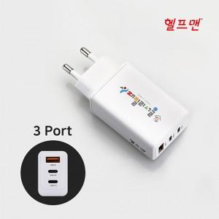

【상세/제작정보】

【인쇄/포장옵션】 | 레이저, 풀칼라 / 시판박스

【공급단가】 | 수량 | 50~ | 100~ | 500~ | 1,000~ | 2,000~
*VAT별도 | 단가 | 17,400원 | 17,110원 | 16,670원 | 16,380원 | 15,950원

【상품 URL】 | https://easy1.co.kr:443/src/goods_detail.php?gdno=30032

